РЕЕСТР НАКАЗОВ ИЗБИРАТЕЛЕЙ
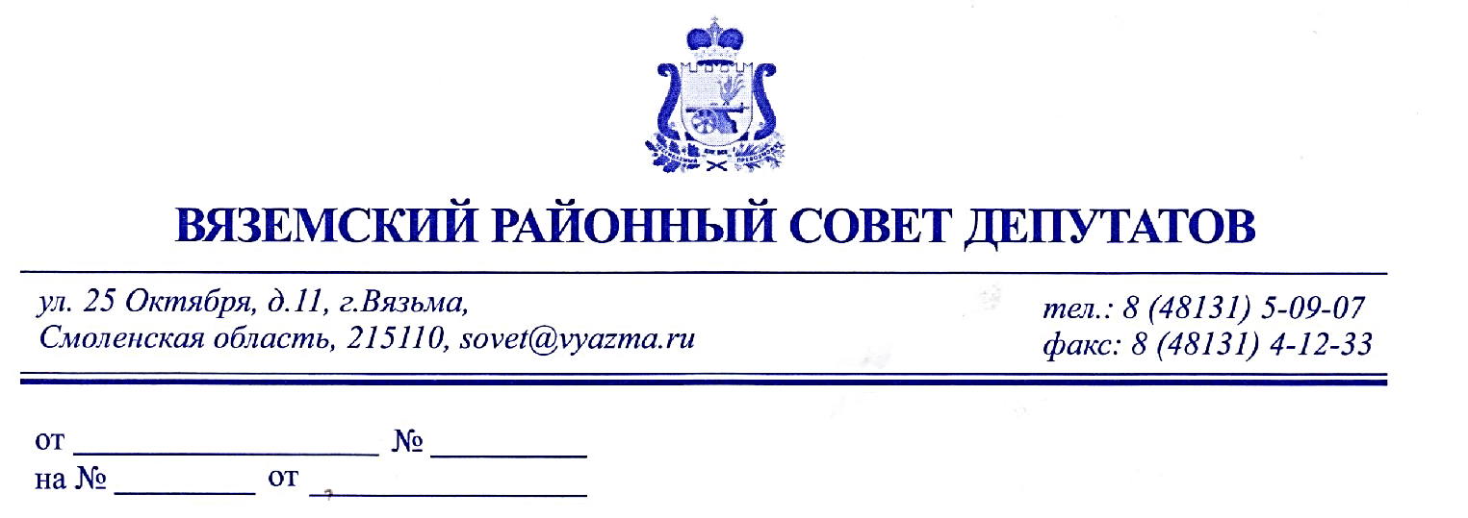
 |  |  | Главе муниципального образования «Вяземский район» Смоленской области И.В. Демидовой
Уважаемая Инна Васильевна!
Направляем Вам для рассмотрения и исполнения реестр наказов избирателей, данные депутатам Вяземского районного Совета депутатов.
Реестр наказов избирателей
№ п/п | № п/п в Журнале регистрации предложений о наказах избирателей | ФИО депутата - получателя наказа | Избирательный округ | Срок исполнения наказа | Содержание наказа избирателей
 | #N/A
 | #N/A
 | #N/A
 | #N/A
 | #N/A
 | #N/A
 | #N/A
 | #N/A
 | #N/A
 | #N/A
 | #N/A
 | #N/A
 | #N/A
 | #N/A
 | #N/A
 | #N/A
 | #N/A
 | #N/A
 | #N/A
 | #N/A

